フロー
フロー

画面フロー
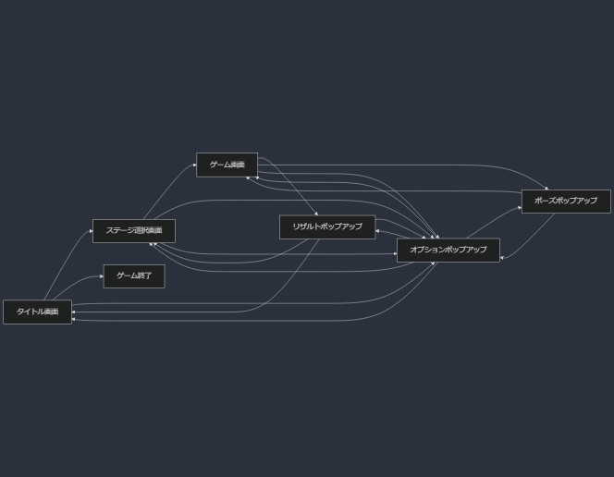

画面遷移について

1. タイトル画面 (A)

ゲーム開始: ステージ選択画面 (B) へ遷移
ゲーム終了: ゲームを終了 (E)

2. ステージ選択画面 (B)

ゲーム開始: 選択したステージのゲーム画面 (C) へ遷移
オプション: オプションポップアップ (F) を表示

3. ゲーム画面 (C)

ポーズ: ポーズポップアップ (G) を表示
ゲームクリア: リザルトポップアップ (D) を表示
オプション: オプションポップアップ (F) を表示

4. リザルトポップアップ (D)

ステージ選択: ステージ選択画面 (B) へ遷移
タイトル: タイトル画面 (A) へ遷移
オプション: オプションポップアップ (F) を表示

5. ポーズポップアップ (G)

ゲーム再開: ゲーム画面 (C) に戻る
オプション: オプションポップアップ (F) を表示

6. オプションポップアップ (F)

どの画面から開いても、元の画面 (A, B, C, D, G) に戻る

画面仕様
画面仕様

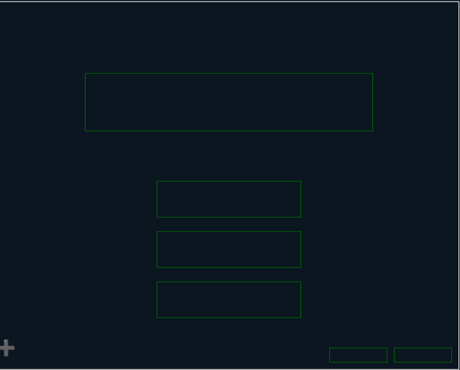
 | タイトル画面 (A)
 | ①ゲームタイトル
 | 「PixcelAdventure」
①
 | ②ステージ選択ボタン
 | ボタンを押すことでステージ選択画面へ遷移する。

 | ③オプションボタン
 | オプションポップアップを開きます。
②

③

④

⑦
⑤
⑥

